신호등자재
1. 사용자재

★ 레이저 센서

부품명 | 아두이노 우노 | 레이저 모듈 | 조도센서 |  | 10kΩ 저항 | 330Ω 저항
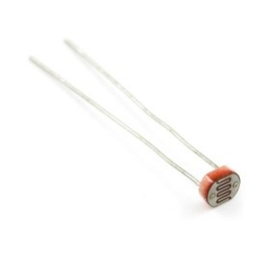
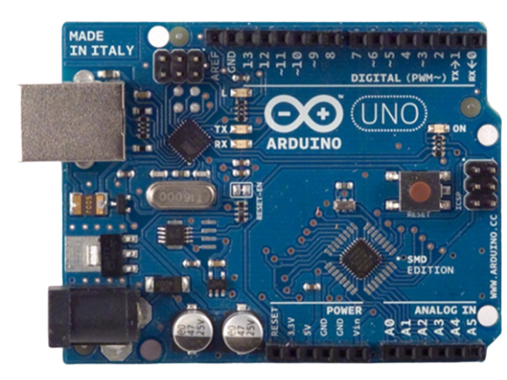
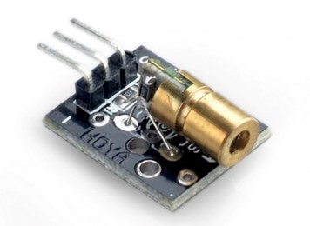
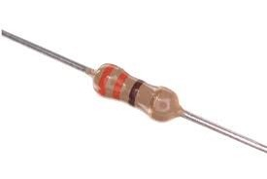
파츠

부품명 | 점퍼 케이블 | 브레드 보드 | LED

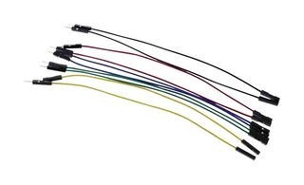
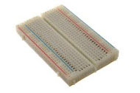
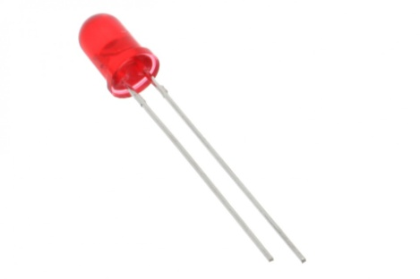

파츠

★ 신호등 (NeoPixel)

부품명 | 아두이노 우노 1개 | NeoPixel Strip타입-9개(3줄씩3개) | 점퍼케이블 |  | 파워 서플라이 1개

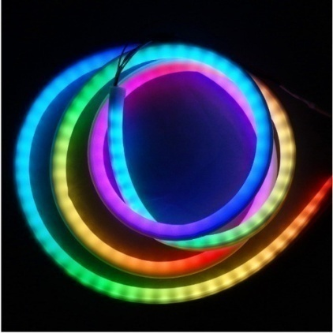
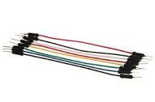
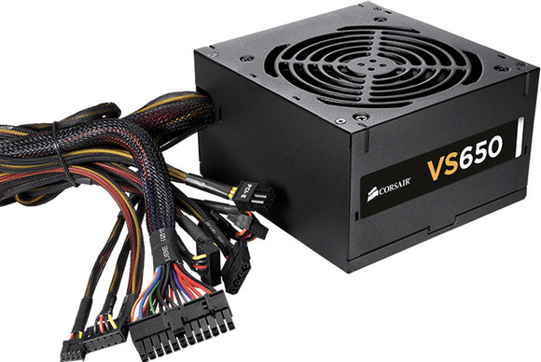

파츠

부품명 | ESP8266-01 와이파이모듈 1개 | 웹서버 구동을 위한 노트북 1대 |  | DOT_Matrix 카운터

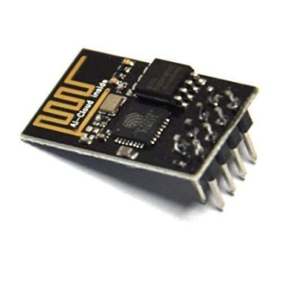
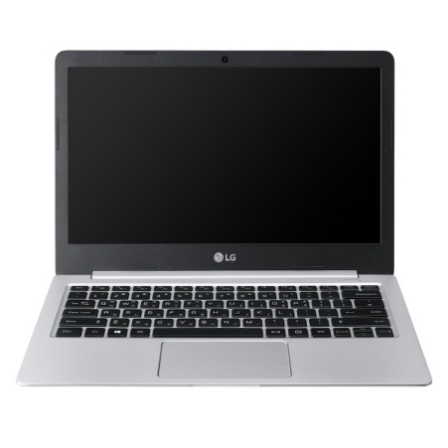
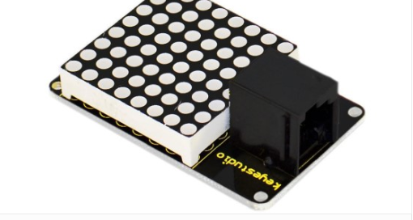

파츠

